MENSUAL 2018 ZT
SAIDI sin eventos
 | real 17 | meta 18 | real 18
enero | 1.17 | 1.12 | 3.58
febrero | 0.74 | 0.7 | 0.6
marzo | 1.72 | 1.63 | 1.85
abril | 6.94 | 6.57 | 1.32
mayo | 5.43 | 5.12 | 3.35
junio | 2.66 | 2.48
julio | 1.91 | 1.78
agosto | 5.46 | 5.13
septiembre | 2.46 | 2.33
octubre | 3.98 | 3.71
noviembre | 1.97 | 1.85
diciembre | 1.03 | 2.5
 |  |  |  |  |  | causas que aportan al SAIDI |  |  |  | Circuitos que aportan mayor SAIDI |  |  |  |  |  |  |  |  | Interrupciones por circuito
 |  |  |  |  |  | Causa | Saidi | NI |  | CIRCUITO | SAIDI | % Aportacion | Us Afectados | NI | Fecha de entrega en Propiedad | Responsable del Circuito | Fecha de terminacion de ordenamiento de ramales |  | Circuito | Interrupciones ramales | Interrupcion en troncal | Area
 |  |  |  |  |  | ANIMALES | 1.0864 | 34 |  |  |  |  |  |  |  |  |  |  | JUY-04010 | 7 | 0 | Foranea
 |  |  |  |  |  | FALSO CONTACTO | 0.8827 | 23 |  | TGD-04090 | 0.3057 | 9% | 235 | 4 |  |  | 2018-03-01 |  | GIA-04010 | 6 | 0 | Foranea
 |  |  |  |  |  | DESCARGA ATMOSFERICA AISLADOR FLAMEADO | 0.3819 | 11 |  | RDB-04045 | 0.2999 | 9% | 570 | 5 |  |  |  |  | RDB-04045 | 4 | 1 | Foranea
 |  |  |  |  |  | DESCARGA ATMOSFERICA PUENTE ABIERTO | 0.18 | 1 |  | JUY-04010 | 0.2923 | 9% | 448 | 7 | 2017-04-20 | Romeo adin jonapa avenaño y luis a hernandez hdez |  |  | TGD-04090 | 4 | 0 | Foranea
 |  |  |  |  |  | FALLA DE CONDUCTORES | 0.1516 | 1 |  | GIA-04010 | 0.2492 | 8% | 189 | 6 | 2017-04-20 | arco Antonio de Paz de Los Santos y Gilberto Armando de la Cruz Vazquez |  |  | LMX-04012 | 4 | 0 | Cintalapa
 |  |  |  |  |  | Total Saidi | 2.6826 | 70 |  | TGD-04100 | 0.2285 | 7% | 2348 | 1 | 2017-04-21 | Rafael Antonio Palacios Jimenez y Pedro Jimenez Gonzalez |  |  | CIT-04040 | 4 | 0 | Cintalapa
 |  |  |  |  |  |  |  |  |  | total saidi | 1.3756 | Minutos
 |  |  |  |  |  | falso contacto en donde
 |  |  |  |  |  | animales en donde que tipo |  |  |  | los ramales de los circuitos RDB-4045, JUY-4010, GIA-4010 Y TGD-4100 que presentan interrupciones no se han realizado ordenamiento de ramales y estan programados para el mes de Junio los circuitos TGD-4100, RDB-4045 Y JUY-4010, el GIA-4010 se tenia programado en el mes de Marzo, los ramales del Circuito TGD-04090 ya se realizo ordenamiento de ramales y se concluyeron el dia 1 de marzo de 2018.

concepto | enero | febrero | marzo | abril | mayo | junio | julio | agosto | septiembre | octubre | noviembre | diciembre
real 17 | 1.17 | 0.74 | 1.72 | 6.94 | 5.43 | 2.66 | 1.91 | 5.46 | 2.46 | 3.98 | 1.97 | 1.03
meta 18 | 1.12 | 0.7 | 1.63 | 6.57 | 5.12 | 2.48 | 1.78 | 5.13 | 2.33 | 3.71 | 1.85 | 2.5
real 18 | 3.58 | 0.6 | 1.85 | 1.32 | 3.35

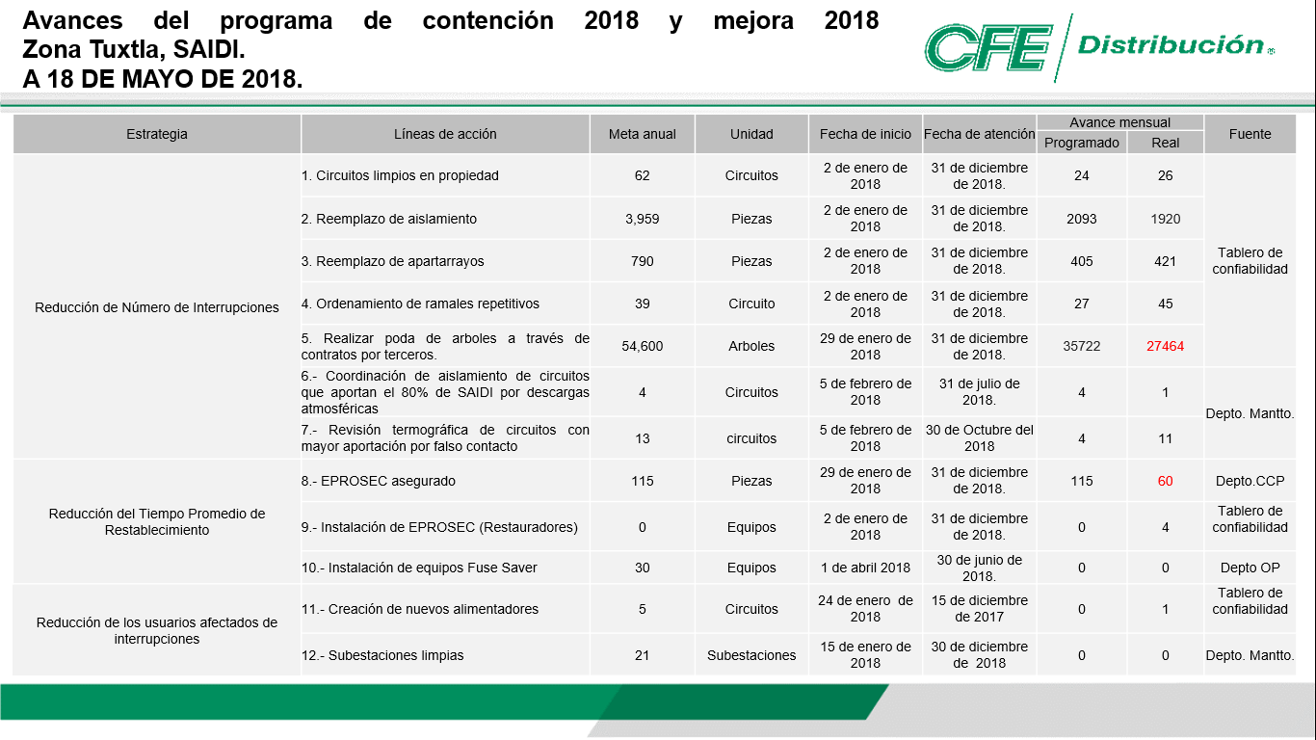
 |  |  |  |  |  | acciones
 | En el mes de Mayo se tuvieron 85 interrupciones en la Zona Tuxtla de las cuales 4 son de troncales y 81 de ramales siendo los circuitos JUY-4010, GIA-4010, RDB-4045, TGD-4090, LMX-4012 Y CIT-04040 los que mas interrupciones han presentado. |  |  |  |  |  |  |  |  | Urbana |  | Cintalapa |  | Bochil |  | Villaflores |  | Foranea |  | Zona
 |  |  |  |  |  |  |  |  |  | Meta | Real | Meta | Real | Meta | Real | Meta | Real | Meta | Real | Meta | Real
 |  |  |  |  |  |  |  |  |  |  |  |  |  |  |  |  |  |  |  | 0 | 0
 |  |  |  |  |  |  |  |  |  |  |  |  |  |  |  |  |  |  |  | 0 | 0
 |  |  |  |  |  |  |  |  |  |  |  |  |  |  |  |  |  |  |  | 0 | 0
 |  |  |  |  |  |  |  |  |  |  |  |  |  |  |  |  |  |  |  | 0 | 0
 |  |  |  |  |  |  |  |  |  |  |  |  |  |  |  |  |  |  |  | 0 | 0
 |  |  |  |  |  |  |  |  |  |  |  |  |  |  |  |  |  |  |  | 0 | 0
 |  |  |  |  |  |  |  |  |  |  |  |  |  |  |  |  |  |  |  | 0 | 0
 |  |  |  |  |  |  |  |  |  |  |  |  |  |  |  |  |  |  |  | 0 | 0
 |  |  |  |  |  |  |  |  |  | 0 |  | 0 |  | 0 |  | 0 |  | 0 |  | 0 | 0
 |  |  |  |  |  |  |  |  |  | 0 |  | 15 |  | 0 |  | 0 |  | 15 |  | 30 | 0
 |  |  |  |  |  |  |  |  |  | 4 | 1 | 0 |  | 0 |  | 0 |  | 1 |  | 5 | 1
 |  |  |  |  |  |  |  |  |  | 6 |  | 4 |  | 4 |  | 3 |  | 4 |  | 21 | 0

ACUMULADO 2018 ZT
SAIDI sin eventos
 | real 17 | meta 18 | real 18
enero | 1.17 | 1.12 | 3.58
febrero | 1.91 | 1.82 | 4.18
marzo | 3.63 | 3.45 | 6.03
abril | 10.57 | 10.02 | 7.35
mayo | 16 | 15.14 | 10.7
junio | 18.66 | 17.62
julio | 20.57 | 19.4
agosto | 26.03 | 24.53
septiembre | 28.49 | 26.86
octubre | 32.47 | 30.57
noviembre | 34.44 | 32.42
diciembre | 35.47 | 34.92
 |  |  |  |  |  | causas que aportan al SAIDI |  |  |  | Circuitos que aportan mayor SAIDI |  |  |  |  |  |  |  |  | Interrupciones por circuito
 |  |  |  |  |  | Causa | Saidi | NI |  | circuito | saidi | % Aportacion | Us Afectados | NI | Fecha de entrega en Propiedad | Responsable del Circuito | Fecha de terminacion de ordenamiento de ramales |  | Circuito | Interrupciones ramales | Interrupcion en troncal | Area
 |  |  |  |  |  | FALSO CONTACTO | 4.4979484931 | 56 |  |  |  |  |  |  |  |  |  |  | JUY-04010 | 16 | 0 | Foranea
 |  |  |  |  |  | ANIMALES | 3.5935768163 | 115 |  | LMX-04012 | 2.8161 | 27% | 6,507 | 7 | 2017-04-19 | Javier González Franco | 2018-01-17 |  | GIA-04010 | 13 | 0 | Foranea
 |  |  |  |  |  | DESC. ATMOSF. AISLADOR FLAMEADO | 0.38772543157 | 12 |  | JUY-04010 | 0.7435 | 7% | 1,096 | 16 | 2017-04-20 | Romeo Adin Jonapa Avenaño y Luis A Hernandez Hdez |  |  | LGZ-04010 | 9 | 1 | Villaflores
 |  |  |  |  |  | RAMA SOBRE LA LINEA | 0.33356377657 | 7 |  | TGD-04090 | 0.4452 | 4% | 600 | 8 |  |  | 2018-03-01 |  | TGD-04090 | 8 | 0 | Foranea
 |  |  |  |  |  | D-141- CHOQUE O GOLPE | 0.30055044084 | 2 |  | GIA-04010 | 0.4041 | 4% | 471 | 13 | 2017-04-20 | arco Antonio de Paz de Los Santos y Gilberto Armando de la Cruz Vazquez |  |  | GIA-04020 | 8 | 0 | Foranea
 |  |  |  |  |  | total saidi | 9.1133649584 | 192 |  | GIA-04020 | 0.3851 | 4% | 665 | 8 | 2017-04-20 | Francisco Sánchez Pérez y Jorge Vidal Miceli |  |  | VFD-04020 | 8 | 0 | Villaflores
 |  |  |  |  |  |  |  |  |  | total saidi | 4.794 | Minutos | 9,339 | 52
 |  |  |  |  |  | falso contacto en donde
 |  |  |  |  |  | animakes en donde que tipo |  |  |  | Los ramales de los circuitos JUY-4010, GIA-4010 Y GIA-4020 que presentan interrupciones no se han realizado ordenamiento de ramales y estan programados para el mes de Junio los circuitos JUY-4010, el Circuito GIA-4010 se tenia programado en el mes de Marzo y el GIA-4020 para el mes de Abril, los ramales del Circuito TGD-04090 ya se realizo ordenamiento de ramales y se concluyeron el dia 1 de marzo de 2018,para el caso del circuito LMX-4012 se tiene ejecutado el 17 de Enero de 2018.

concepto | enero | febrero | marzo | abril | mayo | junio | julio | agosto | septiembre | octubre | noviembre | diciembre
real 17 | 1.17 | 1.91 | 3.63 | 10.57 | 16.00 | 18.66 | 20.57 | 26.03 | 28.49 | 32.47 | 34.44 | 35.47
meta 18 | 1.12 | 1.82 | 3.45 | 10.02 | 15.14 | 17.62 | 19.40 | 24.53 | 26.86 | 30.57 | 32.42 | 34.92
real 18 | 3.58 | 4.18 | 6.03 | 7.35 | 10.70

 |  |  |  |  | acciones
Acomulado al mes de Mayo se tienen 227 interrupciones en la Zona Tuxtla de las cuales 6 son de troncales y 221 de ramales siendo los circuitos JUY-4010, GIA-4010, LGZ-4010, TGD-4090, GIA-4020 Y VFD-4020 los que mas interrupciones han presentado. |  |  |  |  |  |  |  |  |  |  | Urbana |  | Cintalapa |  | Bochil |  | Villaflores |  | Foranea |  | Zona
 |  |  |  |  |  |  |  |  |  |  | Meta | Real | Meta | Real | Meta | Real | Meta | Real | Meta | Real | Meta | Real
 |  |  |  |  |  |  |  |  |  |  |  |  |  |  |  |  |  |  |  |  | 0 | 0
 |  |  |  |  |  |  |  |  |  |  |  |  |  |  |  |  |  |  |  |  | 0 | 0
 |  |  |  |  |  |  |  |  |  |  |  |  |  |  |  |  |  |  |  |  | 0 | 0
 |  |  |  |  |  |  |  |  |  |  |  |  |  |  |  |  |  |  |  |  | 0 | 0
 |  |  |  |  |  |  |  |  |  |  |  |  |  |  |  |  |  |  |  |  | 0 | 0
 |  |  |  |  |  |  |  |  |  |  |  |  |  |  |  |  |  |  |  |  | 0 | 0
 |  |  |  |  |  |  |  |  |  |  |  |  |  |  |  |  |  |  |  |  | 0 | 0
 |  |  |  |  |  |  |  |  |  |  |  |  |  |  |  |  |  |  |  |  | 0 | 0
 |  |  |  |  |  |  |  |  |  |  | 0 |  | 0 |  | 0 |  | 0 |  | 0 |  | 0 | 0
 |  |  |  |  |  |  |  |  |  |  | 0 |  | 15 |  | 0 |  | 0 |  | 15 |  | 30 | 0
 |  |  |  |  |  |  |  |  |  |  | 4 | 1 | 0 |  | 0 |  | 0 |  | 1 |  | 5 | 1
 |  |  |  |  |  |  |  |  |  |  | 6 |  | 4 |  | 4 |  | 3 |  | 4 |  | 21 | 0

